Дефект(авторизация)
Название | Предупреждение об ошибке авторизации
№ дефекта | 1 (из системы управления дефектами) | № тест-кейса | А01
Проект | Галера "Сервер TCP\IP" | Компонент | Авторизация
Статус | Closed | Номер версии | от 15.10.2022
Важность: | Major | Приоритет: | High
Назначен на |  | Автор | Савельев
Описание | Шаги воспроизведения 1 Запустить echo client 2 Нажать на кнопку Авторизация 3 Ввести в поле пароль pss1 Ожидаемый результат: вывод успешной регистрации Наблюдаемый результат: сообщение "Нет подключения"
Вложения | добавляют скрины дефекта
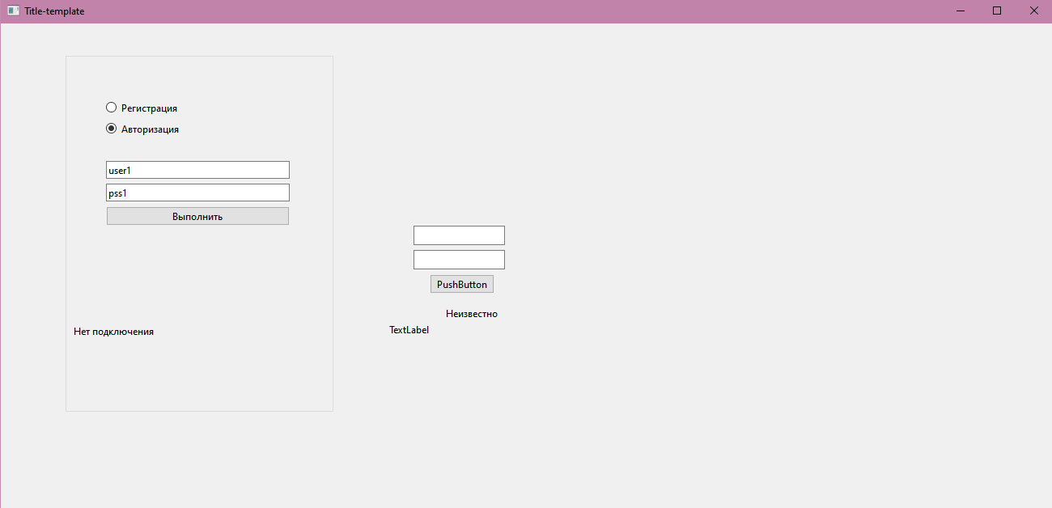
 |  |  |  |  | Наименование: | Предупреждение об ошибке авторизации |  |  | №: | 1 (из системы управления дефектами)
 |  |  |  |  | Описание: | Тест-кейс для проверки возникновения предупреждения при отсутствии логина |  |  | Статус: | проведен
 |  |  |  |  |  |  |  |  | Дефекты №: | 1 (из системы управления дефектами)
 |  |  |  |  | Тестировщик: | Савельев |  |  | Дата: | 15-Oct-2022
 |  |  |  |  | Начальные условия:
 |  |  |  | Шаг | Действие | Ожидаемый результат | Pass | Fail | N/A | Фактический результат | № дефекта
 |  |  |  | 1 | Запустить приложение Решение задач ДСиК | Открылось окно Решение задач ДСиК | x |  |  | Открылось окно Решение задач ДСиК
 |  |  |  | 2 | Нажать на кнопку Авторизация | Открылась ЭФ для ввода логина и пароля | x |  |  | Открылась ЭФ для ввода логина и пароля
 |  |  |  | 3 | Ввести в поле пароль значение 123 | Отображение введленого пароля | x |  |  | Отображение введленого пароля
 |  |  |  | 4 | Нажать кнопку "Войти" | Успешная авторизация |  | х |  | сообщение Нет подключения | 1 (из системы управления дефектами)

Дефект(регистрация)
Название | Предупреждение об Ошибке регистрации
№ дефекта | 7 (из системы управления дефектами) | № тест-кейса | P01
Проект | Галера "Сервер TCP\IP" | Компонент | Регистрация
Статус | Opened | Номер версии | от 15.10.2022
Важность: | Major | Приоритет: | medium
Назначен на |  | Автор | Савельев
Описание | Шаги воспроизведения 1 Запустить клиент 2 Нажать на кнопку регистрация 3 Ввести в поля логин логин: user2; pass2 4 Нажать на кнопку Выполнить Ожидаемый результат: Уведомление об успешной регистрации Наблюдаемый результат: Ошибка регистрации
Вложения | добавляют скрины дефекта
 |  |  |  |  | Наименование: | Предупреждение об отсутсвии решения |  |  | №: | Т01

 |  |  |  |  | Описание: | Тест-кейс для проверки появления предупреждения об успешности прохождения регистрации |  |  | Статус: | проведен
 |  |  |  |  |  |  |  |  | Дефекты №: | 7 (из системы управления дефектами)
 |  |  |  |  | Тестировщик: | Савельев |  |  | Дата: | 15-Oct-2022
 |  |  |  |  | Начальные условия:
 |  |  |  | Шаг | Действие | Ожидаемый результат | Pass | Fail | N/A | Фактический результат | № дефекта
 |  |  |  | 1 | Запустить Client | Открылось окно | x |  |  | Открылось окно
 |  |  |  | 2 | Нажать на кнопку Регистрация | Открылась ЭФ для ввода логина и пароля | x |  |  | Открылась ЭФ для ввода логина и пароля
 |  |  |  | 3 | Ввести в поле логин значение user2t, в поле пароль значение pass2 | Отображение введенного логина в поле логин, отображение введленого пароля в виде точек, отображение введенного email в поле email | x |  |  | Отображение введенного логина в поле логин, отображение введленого пароля в виде точек, отображение введенного email в поле email
 |  |  |  | 4 | Нажать кнопку Выполнить | успешная регистрация | х |  |  | успешная регистрация
 |  |  |  | 5 | Получить уведомление об успешной регистрации | Появление предупреждения, что ответ на задание не введен. |  | х |  | Ошибка Регистрации | 7 (из системы управления дефектами)

